Sinalização Vertical
km | km final | km de Projeto | km final de Projeto | Latitude_Inicial | Longitude_Inicial | Latitude_Final | Longitude_Final | Status | Equipe/Empreiteira | Encontrado em | Executado em | Sentido | Pista | Classe | Lado | Faixa | Rodovia | Código | Data da medição atual | Fabricante | Data de fabricação | Tipo de suporte | Estado do suporte | Tipo de Película | Cor_1 | Leitura 1 (cd/lx/m2)_1 | Leitura 2 (cd/lx/m2)_1 | Leitura 3 (cd/lx/m2)_1 | Leitura 4 (cd/lx/m2)_1 | Leitura 5 (cd/lx/m2)_1 | Média das leituras_1 | Valor mínimo_1 | Valor Residual_1 | Cor_2 | Leitura 1 (cd/lx/m2)_2 | Leitura 2 (cd/lx/m2)_2 | Leitura 3 (cd/lx/m2)_2 | Leitura 4 (cd/lx/m2)_2 | Leitura 5 (cd/lx/m2)_2 | Média das leituras_2 | Valor mínimo_2 | Valor Residual_2 | Cor_3 | Leitura 1 (cd/lx/m2)_3 | Leitura 2 (cd/lx/m2)_3 | Leitura 3 (cd/lx/m2)_3 | Leitura 4 (cd/lx/m2)_3 | Leitura 5 (cd/lx/m2)_3 | Média das leituras_3 | Valor mínimo_3 | Valor Residual_3 | Observações | Foto_1 | Data Foto_1 | Tipo Foto_1 | Descrição Foto_1 | Foto_2 | Data Foto_2 | Tipo Foto_2 | Descrição Foto_2 | Foto_3 | Data Foto_3 | Tipo Foto_3 | Descrição Foto_3 | Foto_4 | Data Foto_4 | Tipo Foto_4 | Descrição Foto_4 | Foto_5 | Data Foto_5 | Tipo Foto_5 | Descrição Foto_5 | Foto_6 | Data Foto_6 | Tipo Foto_6 | Descrição Foto_6 | Foto_7 | Data Foto_7 | Tipo Foto_7 | Descrição Foto_7 | Foto_8 | Data Foto_8 | Tipo Foto_8 | Descrição Foto_8 | Foto_9 | Data Foto_9 | Tipo Foto_9 | Descrição Foto_9 | Foto_10 | Data Foto_10 | Tipo Foto_10 | Descrição Foto_10
 |  |  |  | -29.21658 | -51.50697 |  |  | Identificado | Cadastro incial |  |  | Crescente | Simples | Sinalização Vertical | Direito | Não se aplica | RSC-453 | A-2b | 2023-02-27 | SINASC | 2018 | MADEIRA | REGULAR | I | AMARELO | 290 | 301 | 295 | 297 | 293 | 295.2 | 50 | 25 |  |  |  |  |  |  |  |  |  |  |  |  |  |  |  |  |  |  |  |  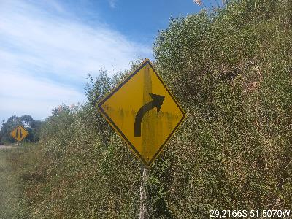 |  |  | 9
 |  |  |  | -29.21577 | -51.50551 |  |  | Identificado | Cadastro incial |  |  | Crescente | Simples | Sinalização Vertical | Direito | Não se aplica | RSC-453 | R-19 | 2023-02-27 | SINASC | 2018 | MADEIRA | REGULAR | I | VERMELHO | 102 | 115 | 111 | 109 | 117 | 110.8 | 14 | 7 | BRANCO | 401 | 395 | 380 | 391 | 394 | 392.2 | 70 | 35 |  |  |  |  |  |  |  |  |  |  | 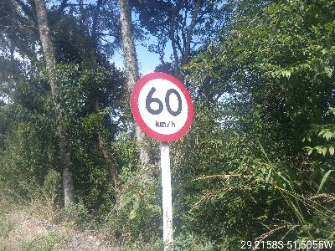 |  |  | 12
 |  |  |  | -29.20253 | -51.48043 |  |  | Identificado | Cadastro incial |  |  | Crescente | Simples | Sinalização Vertical | Direito | Não se aplica | RSC-453 | A-22 | 2023-02-27 | SINASC | 2018 | MADEIRA | BOM | I | AMARELO | 291 | 310 | 315 | 317 | 311 | 308.8 | 50 | 25 |  |  |  |  |  |  |  |  |  |  |  |  |  |  |  |  |  |  |  | 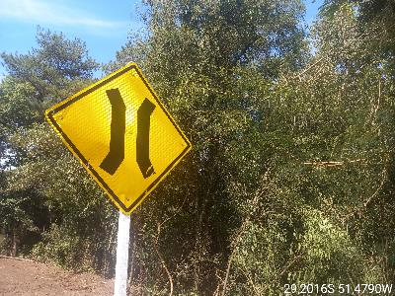 |  |  | 25
 |  |  |  | -29.19945 | -51.47597 |  |  | Identificado | Cadastro incial |  |  | Crescente | Simples | Sinalização Vertical | Direito | Não se aplica | RSC-453 | A-21e | 2023-02-27 | SINASC | 2018 | MADEIRA | BOM | I | AMARELO | 307 | 310 | 315 | 307 | 307 | 309.2 | 50 | 25 |  |  |  |  |  |  |  |  |  |  |  |  |  |  |  |  |  |  |  | 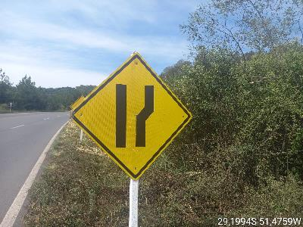 |  |  | 35
 |  |  |  | -29.19933 | -51.47580 |  |  | Identificado | Cadastro incial |  |  | Crescente | Simples | Sinalização Vertical | Direito | Não se aplica | RSC-453 | R-19 | 2023-02-27 | SINASC | 2018 | MADEIRA | BOM | I | VERMELHO | 116 | 107 | 107 | 106 | 112 | 109.6 | 14 | 7 | BRANCO | 415 | 122 | 429 | 427 | 424 | 363.4 | 70 | 35 |  |  |  |  |  |  |  |  |  |  | 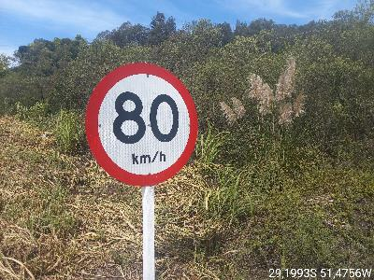 |  |  | 37
 |  |  |  | -29.20053 | -51.46427 |  |  | Identificado | Cadastro incial |  |  | Crescente | Simples | Sinalização Vertical | Direito | Não se aplica | RSC-453 | S-14 | 2023-02-27 | SINASC |  | MADEIRA | REGULAR | I | BRANCO | 316 | 315 | 340 | 342 | 334 | 329.4 | 70 | 35 | AZUL | 20.1 | 4.7 | 26.1 | 29.4 | 27.1 | 21.48 | 4 | 2 |  |  |  |  |  |  |  |  |  |  | 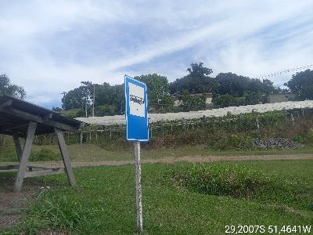 |  |  | 47
 |  |  |  | -29.21652 | -51.35000 |  |  | Identificado | Cadastro incial |  |  | Crescente | Dupla | Sinalização Vertical | Direito | Não se aplica | RSC-453 | R-1 | 2023-02-27 | SINASC | 2018 | MADEIRA | REGULAR | I | VERMELHO | 122 | 134 | 124 | 128 | 130 | 127.6 | 14 | 7 | BRANCO | 415 | 416 | 417 | 422 | 430 | 420 | 70 | 35 |  |  |  |  |  |  |  |  |  |  | 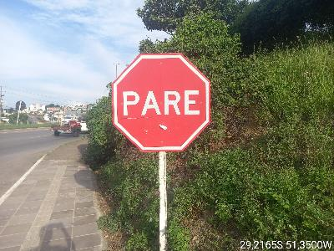 |  |  | 145
 |  |  |  | -29.21915 | -51.34507 |  |  | Identificado | Cadastro incial |  |  | Crescente | Dupla | Sinalização Vertical | Direito | Não se aplica | RSC-453 | R-19 | 2023-02-27 | SINASC | 2018 | MADEIRA | REGULAR | I | VERMELHO | 90.4 | 96.7 | 97.4 | 96.1 | 90.4 | 94.2 | 14 | 7 | BRANCO | 310 | 305 | 3149 | 340 | 325 | 885.8 | 70 | 35 |  |  |  |  |  |  |  |  |  |  | 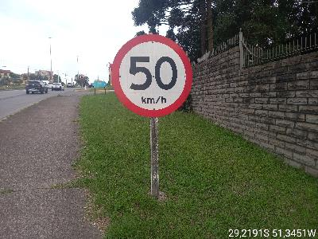 |  |  | 173
 |  |  |  | -29.21929 | -51.34459 |  |  | Identificado | Cadastro incial |  |  | Crescente | Dupla | Sinalização Vertical | Direito | Não se aplica | RSC-453 | R-6a | 2023-02-27 | FIBRO | 2016 | METÁLICO TUBULAR | REGULAR | I | VERMELHO | 0 | 0 | 0 | 0 | 0 | 0 | 14 | 7 | BRANCO | 215 | 206 | 217 | 201 | 234 | 214.6 | 70 | 35 |  |  |  |  |  |  |  |  |  |  | 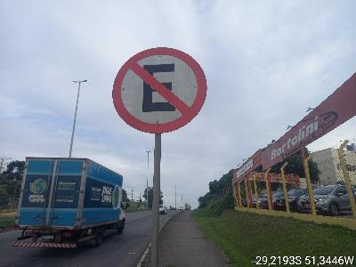 |  |  | 174
 |  |  |  | -29.22062 | -51.34214 |  |  | Identificado | Cadastro incial |  |  | Crescente | Dupla | Sinalização Vertical | Direito | Não se aplica | RSC-453 | A-2a | 2023-02-27 | SINASC | 2018 | MADEIRA | REGULAR | I | AMARELO | 315 | 316 | 310 | 320 | 321 | 316.4 | 50 | 25 |  |  |  |  |  |  |  |  |  |  |  |  |  |  |  |  |  |  |  | 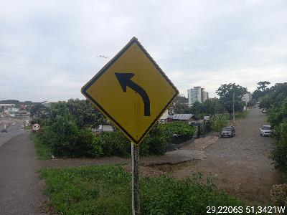 |  |  | 175
 |  |  |  | -29.22151 | -51.33366 |  |  | Identificado | Cadastro incial |  |  | Crescente | Dupla | Sinalização Vertical | Direito | Não se aplica | RSC-453 | I-2 | 2023-02-27 | SINALTEC |  | METÁLICO TUBULAR | REGULAR | I | VERDE | 61.5 | 40.2 | 39.6 | 48.4 | 42.2 | 46.38 | 9 | 4.5 | BRANCO | 60.7 | 62.2 | 59.8 | 57.6 | 60.3 | 60.12 | 70 | 35 |  |  |  |  |  |  |  |  |  |  | 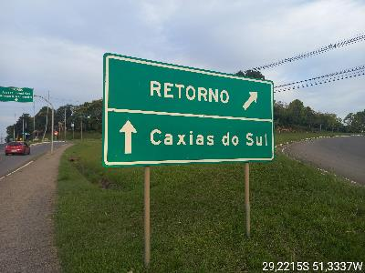 |  |  | 199
 |  |  |  | -29.22144 | -51.33305 |  |  | Identificado | Cadastro incial |  |  | Crescente | Dupla | Sinalização Vertical | Canteiro | Não se aplica | RSC-453 | R-4a | 2023-02-27 | SINALTEC |  | METÁLICO TUBULAR | REGULAR | I | VERMELHO | 0 | 0 | 0 | 0 | 0 | 0 | 14 | 7 | BRANCO | 205 | 225 | 260 | 275 | 260 | 245 | 70 | 35 |  |  |  |  |  |  |  |  |  |  | 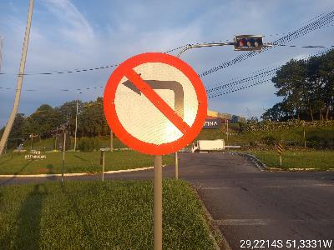 |  |  | 202
 |  |  |  | -29.22117 | -51.33318 |  |  | Identificado | Cadastro incial |  |  | Decrescente | Dupla | Sinalização Vertical | Direito | Não se aplica | RSC-453 | R-45 | 2023-02-28 | SINASC |  | MADEIRA | REGULAR | I | VERMELHO | 50.7 | 5.6 | 4.8 | 6.2 | 4.7 | 14.40 | 14.00 | 7.00 | BRANCO | 44.2 | 40.7 | 52.8 | 50.4 | 56.2 | 48.86 | 70.00 | 35.00 |  |  |  |  |  |  |  |  |  |  | 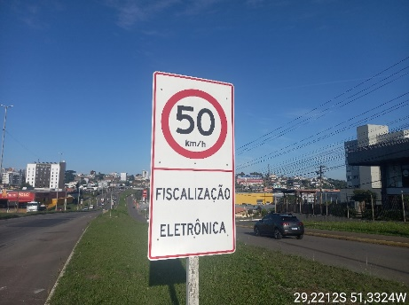 |  |  | 1
 |  |  |  | -29.22083 | -51.34098 |  |  | Identificado | Cadastro incial |  |  | Decrescente | Dupla | Sinalização Vertical | Direito | Não se aplica | RSC-453 | R-2 | 2023-02-28 | SINASC | 2018 | MADEIRA | REGULAR | I | VERMELHO | 121 | 130 | 139 | 141 | 127 | 131.60 | 14.00 | 7.00 | BRANCO | 427 | 430 | 433 | 437 | 404 | 426.20 | 70.00 | 35.00 |  |  |  |  |  |  |  |  |  | PLACA AMASSADA | 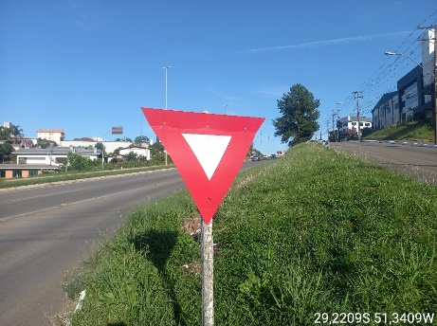 |  |  | 5
 |  |  |  | -29.21918 | -51.34446 |  |  | Identificado | Cadastro incial |  |  | Decrescente | Dupla | Sinalização Vertical | Direito | Não se aplica | RSC-453 | A-50 | 2023-02-28 | SINALTEC |  | METÁLICO TUBULAR | REGULAR | I | AMARELO | 25.4 | 29.4 | 20.1 | 25.7 | 22.6 | 24.64 | 50.00 | 25.00 |  |  |  |  |  |  |  |  |  |  |  |  |  |  |  |  |  |  |  | 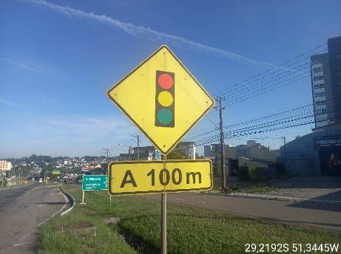 |  |  | 10
 |  |  |  | -29.20222 | -51.48017 |  |  | Identificado | Cadastro incial |  |  | Decrescente | Simples | Sinalização Vertical | Direito | Não se aplica | RSC-453 | A-2a | 2023-02-28 | SINASC | 2018 | MADEIRA | BOM | I | AMARELO | 315 | 310 | 352 | 341 | 321 | 327.80 | 50.00 | 25.00 |  |  |  |  |  |  |  |  |  |  |  |  |  |  |  |  |  |  |  | 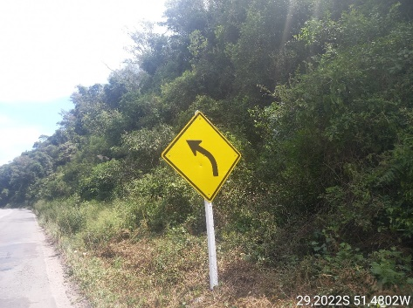 |  |  | 166
 |  |  |  | -29.21109 | -51.49351 |  |  | Identificado | Cadastro incial |  |  | Decrescente | Simples | Sinalização Vertical | Direito | Não se aplica | RSC-453 | TUR-1 | 2023-02-28 |  |  | METÁLICO TUBULAR | REGULAR | I | MARROM | 2.7 | 2.4 | 2.8 | 2.9 | 3.1 | 2.78 | 1.00 | 0.50 | BRANCO | 20 | 22.4 | 21.7 | 15.1 | 20.7 | 19.98 | 70.00 | 35.00 |  |  |  |  |  |  |  |  |  |  | 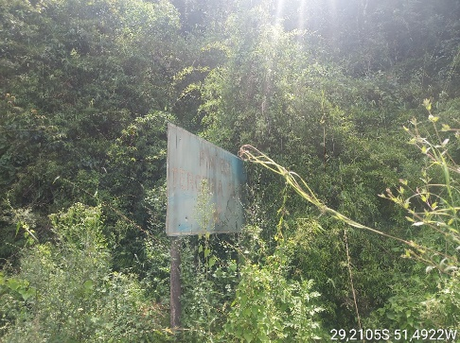 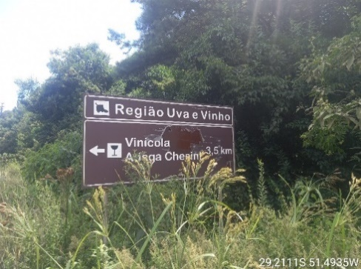 |  |  | 176
 |  |  |  | -29.21210 | -51.49520 |  |  | Identificado | Cadastro incial |  |  | Decrescente | Simples | Sinalização Vertical | Direito | Não se aplica | RSC-453 | A-21c | 2023-02-28 | SINASC | 2018 | MADEIRA | REGULAR | I | AMARELO | 249 | 250 | 257 | 241 | 259*9 | 249.25 | 50.00 | 25.00 |  |  |  |  |  |  |  |  |  |  |  |  |  |  |  |  |  |  |  | 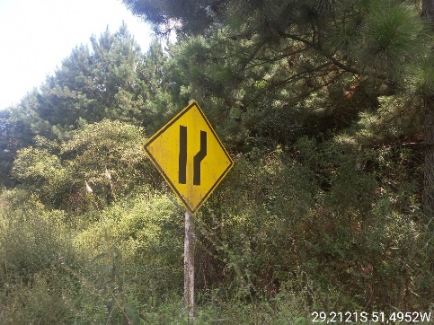 |  |  | 180
 |  |  |  | -29.21838 | -51.51277 |  |  | Identificado | Cadastro incial |  |  | Decrescente | Simples | Sinalização Vertical | Direito | Não se aplica | RSC-453 | I-4 | 2023-02-28 | SINASC | 2007 | METÁLICO TUBULAR | DANIFICADO | I | VERDE | 6.1 | 6.7 | 6.1 | 6.7 | 6.1 | 6.34 | 9.00 | 4.50 | BRANCO | 20.1 | 24.2 | 26.4 | 26.7 | 29.1 | 25.30 | 70.00 | 35.00 | MARROM | 2.10 | 3.20 | 6.10 | 2.60 | 2.40 | 3.50 |  | 0.50 |  |  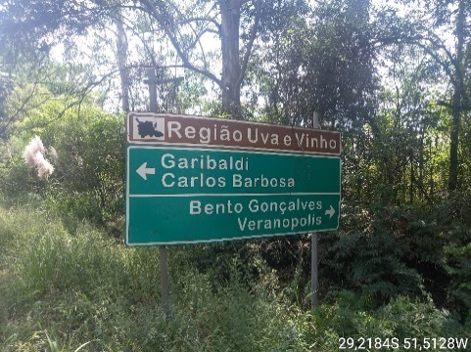 |  |  | 195
 |  |  |  | -29.21854 | -51.51466 |  |  | Identificado | Cadastro incial |  |  | Decrescente | Simples | Sinalização Vertical | Direito | Não se aplica | RSC-453 | R-19 | 2023-02-28 | SINASC | 2018 | MADEIRA | REGULAR | I | VERMELHO | 102 | 110 | 115 | 106 | 117 | 110.00 | 14.00 | 7.00 | BRANCO | 324 | 340 | 360 | 365 | 375 | 352.80 | 70.00 | 35.00 |  |  |  |  |  |  |  |  |  |  | 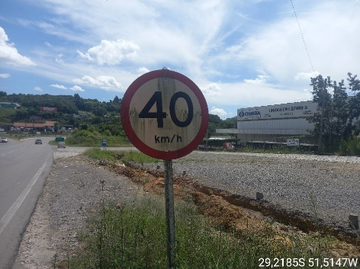 |  |  | 197

